상품제안서
밸류엠 3in1 15W 고속무선충전거치대 (갤럭시전용) | 상품코드: S28408

 |  |  |  |  |  |  | 02-713-8555 | www.synergygift.co.kr
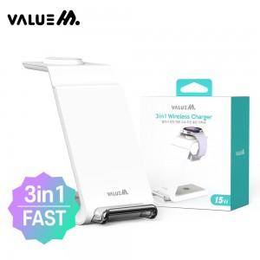

【상세/제작정보】

【인쇄/포장옵션】 | 레이저 / 포장지포장

【공급단가】 | 수량 | 40~ | 100~ | 500~ | 1,000~ | 2,000~
*VAT별도 | 갤럭시 | 16,250원 | 15,370원 | 14,620원 | 14,250원 | 14,000원

【상품 URL】 | https://www.synergygift.co.kr:443/src/goods_detail.php?gdno=28408

